상품제안서
성인 키즈 17수 면 100 베이직 긴팔 티셔츠 | 상품코드: S27573

 |  |  |  |  |  |  | 02-713-8555 | www.synergygift.co.kr
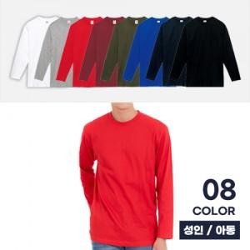

【상세/제작정보】

【인쇄/포장옵션】 | 실크 / OPP(비닐)

【공급단가】 | 수량 | 50~ | 100~ | 500~ | 1,000~ | 2,000~
*VAT별도 | 아동110~150 | 10,790원 | 10,200원 | 9,710원 | 9,460원 | 9,290원
 | XS~XL | 11,440원 | 10,820원 | 10,290원 | 10,030원 | 9,850원
 | 2XL~3XL | 12,090원 | 11,430원 | 10,880원 | 10,600원 | 10,410원

【상품 URL】 | https://www.synergygift.co.kr:443/src/goods_detail.php?gdno=27573

